Sheet1
各テーブルの説明は以下の通りです。

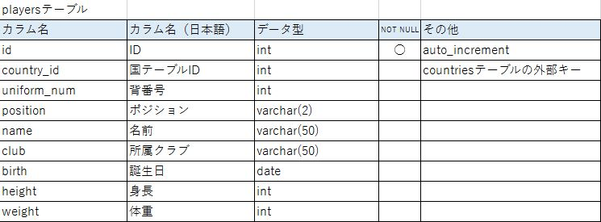

問題：各国の平均身長を高い方から順に表示してください。ただし、FROM句はcountriesテーブルとしてください。

問題：各国の平均身長を高い方から順に表示してください。ただし、FROM句はplayersテーブルとして、テーブル結合を使わず副問合せを用いてください。

